Sheet1
箱型柱检验记录表
工程名称 |  |  |  |  |  | 构件编号
施工单位 |  | 山西钢构科工有限公司 |  |  |  | 加工班组
施工依据 |  | 施工图，钢结构质量验收规范GB50205-2020 |  |  |  | 填表时间
序号 | 项目 |  | 允许偏差（mm） |  | 设计尺寸 | 检验数据 |  | 备注 | 图示
 | 箱型柱 |  |  |  |  | 自检 | 班组长
1 | 柱脚螺栓孔中心对柱轴线的距离a |  | 3.0
2 | 柱脚底板平面度 |  | 5.0 |  |  |  |  |  | 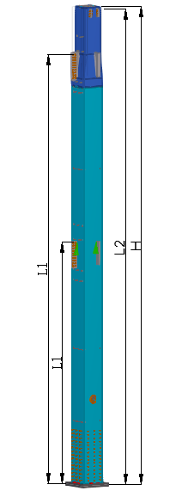
3 | 牛腿的翘曲或扭曲 |  | 2.0
4 | 柱底到牛腿（连接板）上第一孔中心的距离 |  | ±L1/2000 | 1
 |  |  |  | 2
 |  |  |  | 3
 |  |  |  | 4
5 | 柱底到耳板第一孔中心的距离 |  | ±L2/2000
6 | 一节柱高度H |  | ±3.0
7 | 柱身弯曲矢高 |  | H/1500， 且不应大于5.0
8 | 箱型截面连接处对角线差 |  | 3.0
9 | 箱型柱身板垂直度 |  | h（b)/150，且不大于5.0
10 | 柱截面尺寸 | 连接处 | ±3.0 | 长
 |  |  |  | 宽
 |  | 非连接处 | ±4.0 | 长
 |  |  |  | 宽
制造事业部检查评定结果 |  | 自检员： 班组长： 年 月 日
质量管理部检查评定结果 |  | 质量检查员： 年 月 日

